3. SettleNet-Crpe Architecture
Library
RPT DLL
REPORT
function A(pRptType:String): p
ointer;
...
TFieldrec = Record
Name : String;
Type: String;
....
end;
........
TList.Add(TFieldrec);
보고서-1 보고서-2 ...

1:1
1:N

4-1. Delphi 송신 매니저 디자인(PPT로 대체)
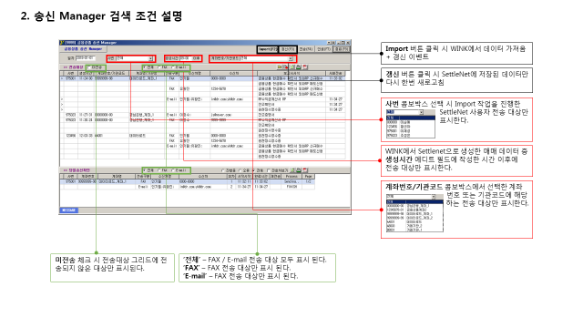
미전송대상 체크 시 전송대상 그리드에 전송되지 않은 대상만 표시된다.

